保护与破解
1
工作表/簿保护和破解
 |  |  |  | 123
 | 工作表的保护
 | 1) | 选中可以编辑的区域-->【设置单元格格式】-->【保护】-->取消【锁定】
 | 2) | 选中公式隐藏的区域-->【设置单元格格式】-->【保护】-->勾选【锁定】【隐藏】
 | 3) | 【审阅】选项卡-->【保护工作表】-->输入两次密码
2
 | 工作簿的保护
 | 第一种方式：保护工作簿的结构和窗口
 |  |  | 禁止在工作簿种插入、删除、移动、复制、隐藏或取消隐藏工作表、禁止重新命名工作表
 | 【审阅】选项卡-->【保护工作簿】--> 设置密码

 | 第二种方式：加密工作簿，设置打开密码
 | 【文件】选项卡-->【信息】--> 【保护工作簿】-->【用密码进行加密】-->输入密码 --> 确定（密码区分大小写）
3
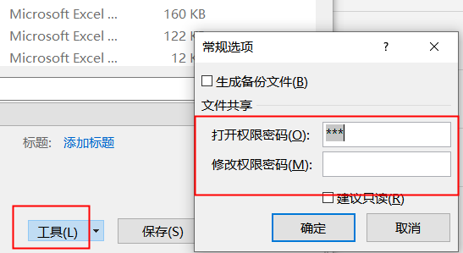
 | 终极加密（无法破解）

4
 | 工作表和工作簿的破解
 | 1) | 修改文件扩展名为.rar
 | 2) | 打开压缩，将xl文件中找到带workbook.xml,和worksheet文件中加密的sheet3.xml的文件，复制出来
 | 3) | 将xml文件中的<pro..>删除，在放回压缩包里，然后修改扩展名为.xlsx

